data aset IKNB
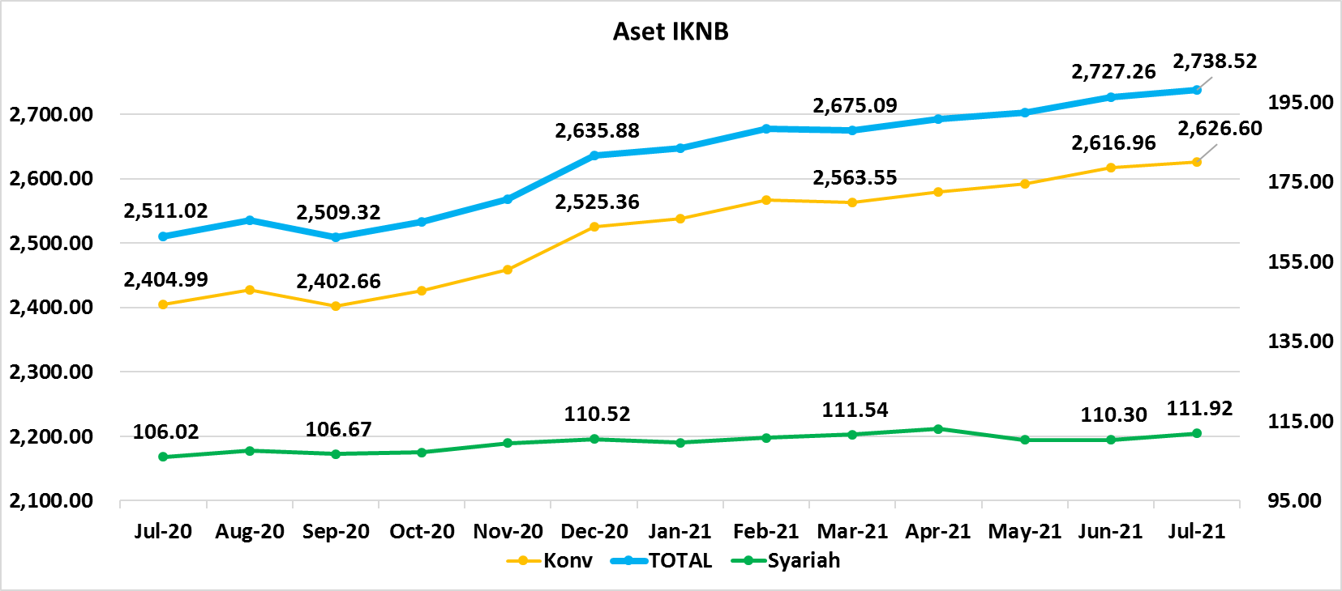
ASET INDUSTRI KEUANGAN NON BANK |  |  |  | ASET INDUSTRI KEUANGAN NON BANK

 |  |  | dalam triliun Rp |  |  |  | dalam miliar Rp
Komponen | Juli 2021 |  | Total | Komponen | Juli 2021 |  | Total
 | Konvensional | Syariah |  |  | Konvensional | Syariah
Asuransi | 1,491.99 | 43.34 | 1,535.33 | Asuransi | 1,491,986.81 | 43,343.30 | 1,535,330.11
Asuransi Jiwa | 555.86 | 34.74 | 590.59 | Asuransi Jiwa | 555,855.07 | 34,737.11 | 590,592.18
Asuransi Umum | 184.82 | 6.37 | 191.19 | Asuransi Umum | 184,818.30 | 6,370.23 | 191,188.53
Reasuransi | 29.18 | 2.24 | 31.41 | Reasuransi | 29,177.80 | 2,235.95 | 31,413.76
Asuransi ASN, TNI/POLRI, Kecelakaan Penumpang Umum dan Lalu Lintas Jalan | 136.25 | - | 136.25 | Asuransi ASN, TNI/POLRI, Kecelakaan Penumpang Umum dan Lalu Lintas Jalan | 136,245.64 | - | 136,245.64
Asuransi Sosial (BPJS) | 585.89 | - | 585.89 | Asuransi Sosial (BPJS) | 585,890.00 | - | 585,890.00
Lembaga Pembiayaan | 564.53 | 20.97 | 585.50 | Lembaga Pembiayaan | 564,527.50 | 20,973.17 | 585,500.67
Perusahaan Pembiayaan | 417.43 | 15.07 | 432.50 | Perusahaan Pembiayaan | 417,430.51 | 15,073.38 | 432,503.89
Modal Ventura | 18.99 | 2.70 | 21.69 | Modal Ventura | 18,991.07 | 2,695.99 | 21,687.06
PP Infrastruktur | 128.11 | 3.20 | 131.31 | PP Infrastruktur | 128,105.92 | 3,203.80 | 131,309.72
Dana Pensiun | 321.57 | 2.09 | 323.66 | Dana Pensiun | 321,570.22 | 2,088.77 | 323,658.99
DPPK-PPMP | 169.69 | 0.60 | 170.29 | DPPK-PPMP | 169,693.47 | 596.30 | 170,289.76
DPPK-PPIP | 38.41 | 0.10 | 38.51 | DPPK-PPIP | 38,414.74 | 100.08 | 38,514.83
DPLK | 113.46 | 1.39 | 114.85 | DPLK | 113,462.02 | 1,392.38 | 114,854.40
LKK | 229.34 | 44.89 | 274.22 | LKK | 229,336.19 | 44,887.02 | 274,223.21
1. LPEI | 77.41 | 12.19 | 89.60 | 1. LPEI | 77,412.39 | 12,188.73 | 89,601.12
2. Pergadaian | 68.30 | 9.51 | 77.81 | 2. Pergadaian | 68,296.97 | 9,514.30 | 77,811.27
3. Lembaga Penjamin | 30.74 | 3.65 | 34.39 | 3. Lembaga Penjamin | 30,740.00 | 3,654.24 | 34,394.24
4. PT SMF (Persero) | 28.50 | 2.28 | 30.78 | 4. PT SMF (Persero) | 28,500.48 | 2,279.52 | 30,780.00
5. PT PNM (Persero) | 21.75 | 17.25 | 39.00 | 5. PT PNM (Persero) | 21,754.48 | 17,250.23 | 39,004.71
6. PT Danareksa (Persero) | 2.63 | - | 2.63 | 6. PT Danareksa (Persero) | 2,631.87 | - | 2,631.87
Jasa Penunjang | 14.21 | - | 14.21 | Jasa Penunjang | 14,209.71 | - | 14,209.71
Pialang Asuransi | 9.02 | - | 9.02 | Pialang Asuransi | 9,024.89 | - | 9,024.89
Pialang Reasuransi | 5.18 | - | 5.18 | Pialang Reasuransi | 5,184.82 | - | 5,184.82
LKM | 0.73 | 0.52 | 1.25 | LKM | 733.49 | 519.02 | 1,252.50
Fintech | 4.24 | 0.11 | 4.34 | Fintech | 4,236.01 | 107.33 | 4,343.34
TOTAL | 2,626.60 | 111.92 | 2,738.52 | TOTAL | 2,626,599.92 | 111,918.60 | 2,738,518.52

Keterangan :
Data aset LKM menggunakan data Empat bulanan periode April 2021.
Data aset Jasa Penunjang menggunakan data Semester II 2020 |  |  |  |  | triliun Rp

Pelaku IKNB
JUMLAH PELAKU
INDUSTRI KEUANGAN NON BANK
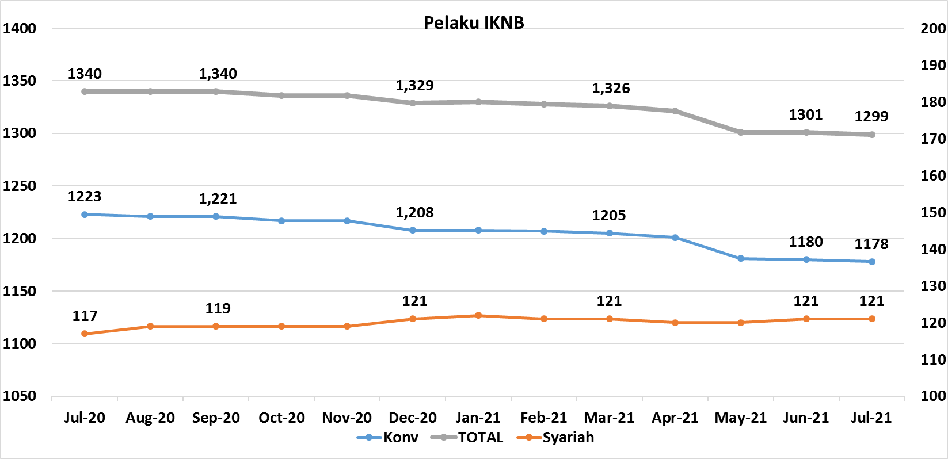
Komponen | Juli 2021 |  | Total
 | Konvensional | Syariah*
Asuransi | 136 | 14 | 150
Asuransi Jiwa | 53 | 7 | 60
Asuransi Umum | 72 | 6 | 78
Reasuransi | 6 | 1 | 7
Asuransi ASN, TNI/POLRI, Kecelakaan Penumpang Umum dan Lalu Lintas Jalan | 3 | 0 | 3
Asuransi Sosial (BPJS) | 2 | - | 2
Lembaga Pembiayaan | 219 | 9 | 228
Perusahaan Pembiayaan | 161 | 5 | 166
Modal Ventura | 56 | 4 | 60
PP Infrastruktur | 2 | 0 | 2
Dana Pensiun | 213 | 4 | 217
DPPK-PPMP | 144 | 2 | 146
DPPK-PPIP | 44 | 1 | 45
DPLK | 25 | 1 | 26
LKK | 129 | 4 | 133
1. LPEI | 1 | - | 1
2. Pergadaian | 105 | 2 | 107
Berizin | 79 | 2 | 81
Terdaftar dan sedang memproses izin | 26 | - | 26
3. Lembaga Penjamin | 20 | 2 | 22
4. PT SMF (Persero) | 1 | - | 1
5. PT PNM (Persero) | 1 | - | 1
6. PT Danareksa (Persero) | 1 | - | 1
Jasa Penunjang IKNB | 223 | - | 223
1. Perusahaan Pialang Asuransi | 156 | - | 156
2. Perusahaan Pialang Reasuransi | 41 | - | 41
3. Perusahaan Penilai Kerugian Asuransi | 26 | - | 26
LKM | 146 | 81 | 227
Izin Penuh | 144 | 81 | 225
Izin Bersyarat | 2 | - | 2
Fintech | 112 | 9 | 121
Berizin | 64 | 4 | 68
Terdaftar | 48 | 5 | 53
TOTAL | 1,178 | 121 | 1,299

Keterangan :
*Data Full Fledge Syariah

